2.Pivot VC
องค์ประกอบ/ปัจจัย | ปีงบประมาณ
 | 2559 | 2561 | 2563 | 2564 | 2565 | 2566 | รวมจำนวนโครงการทั้งหมด
080202V01 | 1 |  | 2 | 3 | 2 |  | 8
080202F0101 |  |  |  | 1 | 1 |  | 2
080202F0102 |  |  | 2 | 2 | 1 |  | 5
080202F0103 | 1 |  |  |  |  |  | 1
080202V02 |  | 2 | 2 | 2 |  | 1 | 7
080202F0201 |  |  |  | 2 |  | 1 | 3
080202F0202 |  | 2 | 1 |  |  |  | 3
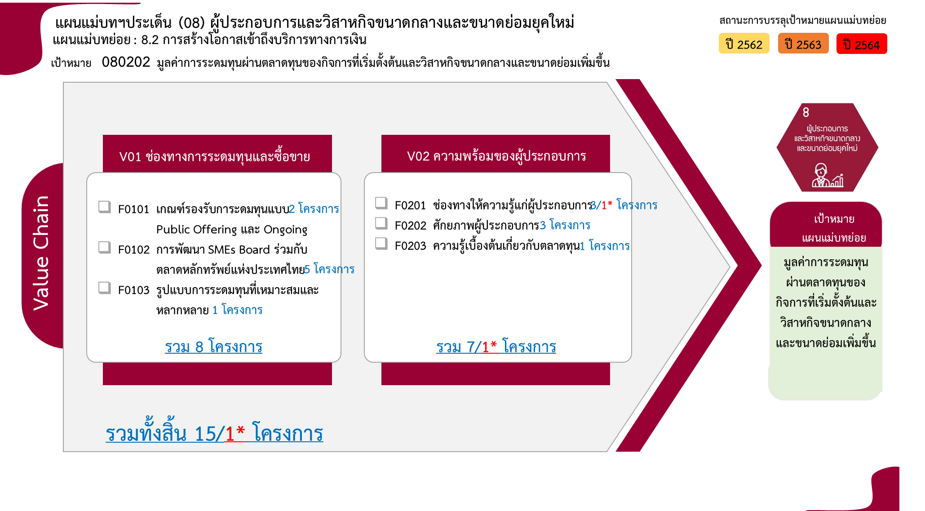
080202F0203 |  |  | 1 |  |  |  | 1
รวมจำนวนโครงการทั้งหมด | 1 | 2 | 4 | 5 | 2 | 1 | 15

 |  |  |  |  |  |  |  | หมายเหตุ: n* หมายถึง โครงการเพื่อขับเคลื่อนการบรรลุเป้าหมายตามยุทธศาสตร์ชาติ ประจำปีงบประมาณ พ.ศ. 2566

4.รวม
โครงการภายใต้เป้าหมายแผนแม่บทย่อย: 080202 มูลค่าการระดมทุนผ่านตลาดทุนของกิจการที่เริ่มตั้งต้นและวิสาหกิจขนาดกลางและขนาดย่อมเพิ่มขึ้น

กรุณา Log in เข้าระบบ eMENSCR ก่อนดำเนินการ Click ที่ link โครงการนั้น ๆ
หมายเหตุ : หากไม่ Login จะไม่สามารถดูรายละเอียดโครงการได้
โครงการที่ปรากฎเป็นโครงการที่ผ่านการอนุมัติจากผู้บริหาร (M7) ของหน่วยงานเท่านั้น (ข้อมูล ณ เดือนมีนาคม 2565)

ชื่อโครงการ / การดำเนินงาน | ปีงบประมาณ | วันที่เริ่มต้นโครงการ | วันที่สิ้นสุดโครงการ | หน่วยงานระดับกองหรือเทียบเท่า | หน่วยงานระดับกรมหรือเทียบเท่า | หน่วยงานระดับกระทรวงหรือเทียบเท่า | ประเภทโครงการ | องค์ประกอบ | ปัจจัย
การให้สิทธิประโยชน์ทางภาษีแก่บริษัทซึ่งประกอบกิจการเงินร่วมลงทุน (Venture Capital: VC) และทรัสต์เพื่อกิจการเงินร่วมลงทุน (Private Equity Trust : PE Trust) | 2559 | กุมภาพันธ์ 2559 | ธันวาคม 2561 | สำนักนโยบายการออมและการลงทุน | สำนักงานเศรษฐกิจการคลัง | กระทรวงการคลัง |  | 080202V01 | 080202F0103
โครงการเร่งรัดการจดทะเบียนเครื่องจักรของวิสาหกิจขนาดกลางและขนาดย่อม | 2561 | กันยายน 2561 | ตุลาคม 2562 | สำนักงานทะเบียนเครื่องจักรกลาง | กรมโรงงานอุตสาหกรรม | กระทรวงอุตสาหกรรม |  | 080202V02 | 080202F0202
โครงการสนับสนุนผู้ประกอบการธุกิจส่งออกและนักลงทุนให้เข้าถึงบริการทางการเงิน | 2561 | มกราคม 2561 | ธันวาคม 2564 |  | ธนาคารเพื่อการส่งออกและนำเข้าแห่งประเทศไทย | กระทรวงการคลัง |  | 080202V02 | 080202F0202
โครงการ “จดแก้จน” อบรมเชิงปฏิบัติการการทำบัญชีครัวเรือนและบัญชีต้นทุนอาชีพเพื่อแก้ปัญหาความยากจนตามแนวปรัชญาเศรษฐกิจพอเพียง | 2563 | เมษายน 2563 | กรกฎาคม 2563 | คณะวิทยาการจัดการ | มหาวิทยาลัยราชภัฏสุรินทร์ | กระทรวงการอุดมศึกษา วิทยาศาสตร์ วิจัยและนวัตกรรม |  | 080202V02 | 080202F0203
การสนับสนุนการเข้าถึงแหล่งทุนสำหรับ SME และ startup โดยมีเครื่องมือที่หลากหลายให้ SME และ startup เลือกใช้ได้อย่างมีประสิทธิภาพและตรงความต้องการ | 2563 | ตุลาคม 2562 | ธันวาคม 2565 | ฝ่ายจดทะเบียนหลักทรัพย์ 2 | สำนักงานคณะกรรมการกำกับหลักทรัพย์และตลาดหลักทรัพย์ | กระทรวงการคลัง |  | 080202V01 | 080202F0102
โครงการเร่งรัดการจดทะเบียนเครื่องจักรของวิสาหกิจขนาดกลางและขนาดย่อม ปี2563 | 2563 | เมษายน 2563 | เมษายน 2564 | สำนักงานทะเบียนเครื่องจักรกลาง | กรมโรงงานอุตสาหกรรม | กระทรวงอุตสาหกรรม |  | 080202V02 | 080202F0202
การเพิ่มมูลค่ากองทุนรวมวายุภักษ์ หนึ่ง (กองทุนฯ) | 2563 | ตุลาคม 2562 | กันยายน 2563 | สำนักบริหารหลักทรัพย์ของรัฐ | สำนักงานคณะกรรมการนโยบายรัฐวิสาหกิจ | กระทรวงการคลัง |  | 080202V01 | 080202F0102
การพัฒนาร้านค้าประชารัฐ:กองทุนหมู่บ้าน บ้านทุ่งสวน | 2564 | ตุลาคม 2563 | กันยายน 2564 | คณะวิทยาการจัดการ | มหาวิทยาลัยราชภัฏกำแพงเพชร | กระทรวงการอุดมศึกษา วิทยาศาสตร์ วิจัยและนวัตกรรม |  | 080202V02 | 080202F0201
การสนับสนุนการเข้าถึงแหล่งทุนสำหรับ SME และ startup | 2564 | มกราคม 2564 | ธันวาคม 2564 | ฝ่ายจดทะเบียนหลักทรัพย์ 2 | สำนักงานคณะกรรมการกำกับหลักทรัพย์และตลาดหลักทรัพย์ | กระทรวงการคลัง |  | 080202V01 | 080202F0102
ปรับปรุง พ.ร.บ. หลักทรัพย์ฯ ให้รองรับ digital securities | 2564 | มกราคม 2564 | กันยายน 2564 | ฝ่ายส่งเสริมเทคโนโลยีทางการเงิน | สำนักงานคณะกรรมการกำกับหลักทรัพย์และตลาดหลักทรัพย์ | กระทรวงการคลัง | โครงการภายใต้กิจกรรม Big Rock | 080202V01 | 080202F0101
โครงการเร่งรัดการจดทะเบียนเครื่องจักรของวิสาหกิจขนาดกลางและขนาดย่อม (ภายใต้ค่าใช้จ่ายในการส่งเสริมปรับเปลี่ยนเครื่องจักรเพื่อเพิ่มประสิทธิภาพ)ปี2564 | 2564 | มกราคม 2564 | กันยายน 2564 | สำนักงานทะเบียนเครื่องจักรกลาง | กรมโรงงานอุตสาหกรรม | กระทรวงอุตสาหกรรม |  | 080202V02 | 080202F0201
การเพิ่มมูลค่ากองทุนรวมวายุภักษ์ หนึ่ง | 2564 | ตุลาคม 2563 | กันยายน 2564 | สำนักบริหารหลักทรัพย์ของรัฐ | สำนักงานคณะกรรมการนโยบายรัฐวิสาหกิจ | กระทรวงการคลัง |  | 080202V01 | 080202F0102
โครงการส่งเสริมการพัฒนากองทุนสนับสนุนงานวิจัยและนวัตกรรมเพื่อการพัฒนาเศรษฐกิจและความสามารถของผู้ประกอบการไทย | 2565 | มกราคม 2565 | กันยายน 2565 | สำนักกลยุทธ์และพัฒนากองทุน | สำนักงานคณะกรรมการส่งเสริมวิทยาศาสตร์ วิจัยและนวัตกรรม (สกสว.) | กระทรวงการอุดมศึกษา วิทยาศาสตร์ วิจัยและนวัตกรรม |  | 080202V01 | 080202F0101
การเพิ่มมูลค่ากองทุนรวมวายุภักษ์ หนึ่ง | 2565 | ตุลาคม 2564 | กันยายน 2565 | สำนักบริหารหลักทรัพย์ของรัฐ | สำนักงานคณะกรรมการนโยบายรัฐวิสาหกิจ | กระทรวงการคลัง |  | 080202V01 | 080202F0102
โครงการหลักสูตรการระดมทุนและการบริหาร Startup ด้านเกษตรและอาหารเพื่อสร้างมูลค่าสูงสุดและยั่งยืน | 2566 | ตุลาคม 2565 | กันยายน 2566 | ส่วนแผนงาน | มหาวิทยาลัยเทคโนโลยีสุรนารี | กระทรวงการอุดมศึกษา วิทยาศาสตร์ วิจัยและนวัตกรรม | ข้อเสนอโครงการสำคัญ 2566 ที่ผ่านเข้ารอบ | 080202V02 | 080202F0201

 | หมายเหตุ โครงการเพื่อขับเคลื่อนการบรรลุเป้าหมายตามยุทธศาสตร์ชาติ ประจำปีงบประมาณ พ.ศ. 2566

